セグメントシート
※平成３１年以降の表記は、新元号に読み替えることとする。
...
平成３１年度セグメントシート
セグメント名 |  |  | 国際競技力向上事業 |  |  |  |  |  | 担当部局庁
事業開始年度 |  |  | 平成１３年度 |  | 事業終了 （予定）年度 |  | 終了予定なし |  | 担当課室
会計区分 |  |  | 一般会計
セグメント単位の 考え方 |  |  | 財務諸表のとおり
根拠法令 （具体的な 条項も記載） |  |  | 独立行政法人通則法第46条 独立行政法人日本スポーツ振興センター法第15条 |  |  |  |  |  | 関係する計画、 通知等
主要政策・施策 |  |  | 2020年東京オリパラ |  |  |  |  |  | 主要経費
事業目的 （目指す姿を簡潔に。3行程度以内） |  |  | 「スポーツ基本計画」（平成29年3月24日文部科学省策定）に掲げる目標の一つである「我が国のトップアスリートが、オリンピック・パラリンピックにおいて過去最高の金メダル数を獲得する等優秀な成績を収める。」ことを実現するため、我が国の国際競技力向上に資する、スポーツ科学・医学・情報の研究及び支援、高品質なトレーニング環境の提供、並びに戦略的な強化に関する取組への支援を行う。
事業概要 （5行程度以内。別添可） |  |  | １．JISSで行われる先端的な研究のもと、NTCの充実した最新施設、器具・機材を活用し、各分野の研究者、医師等の専門家集団が連携しあって国際競技力向上のための支援を行う。 ・我が国のトップアスリートの競技力を評価・診断して、競技力の向上に役立つデータやアドバイスを提供するスポーツ医・科学支援事業 ・国際競技力向上のために有用となる方策を生み出すための研究を行うスポーツ医・科学研究事業 ・トップアスリートのスポーツ外傷・障害及び疾病に対する診療、アスレティック・リハビリテーション、心理カウンセリング、栄養相談を実施するスポーツ診療事業 ２．2020年東京大会等において活躍が期待される次世代アスリートの発掘・育成などの戦略的な強化に関する取組への支援を行う。 ・スポーツ医・科学、情報を活用した集中的な育成・強化や将来性豊かなタレントを効果的に発掘・育成するための強固で持続可能なシステム開発 ・競技力強化を支える人材育成やHPSCの機能を地域へ展開するためのネットワーク構築 ・NFが策定する強化戦略プランの実効化支援
実施方法 |  |  | 交付
予算額・ 執行額 （単位:百万円） |  |  |  |  |  | 28年度 |  | 29年度
...
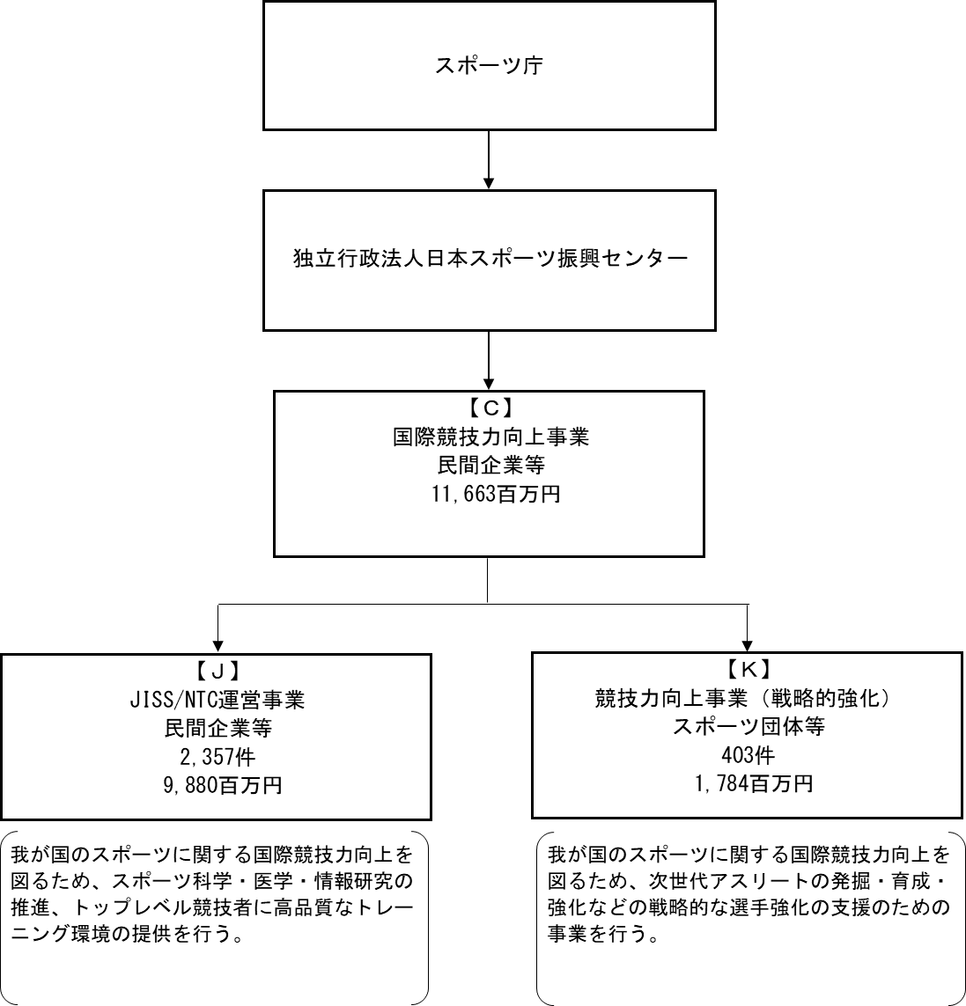

【運営費交付金交付】

【一般競争契約（総合評価）】

【一般競争契約（総合評価）】
【随意契約（その他）】
...
 |  |  |  |  |  |  |  |  |  | J.株式会社協栄
 |  |  |  |  |  |  |  |  |  |  |  | チェック
...
※同種の他の契約予定価格を類推される恐れがあるため、落札率を一部非公表としている。
...
 |  |  |  |  |  |  |  |  | 支 出 額 （百万円） | 契約方式等 | 入札者数 （応募者数） | 落札率 | 一者応札・一者応募又は 競争性のない随意契約となっ た理由及び改善策 （支出額10億円以上）
 |  |  |  |  |  |  |  |  | 614 | 一般競争契約 （総合評価） | - | - | -
 |  |  |  |  |  |  |  |  | 1 | 随意契約 （少額） | - | - | -
 |  |  |  |  |  |  |  |  | 0 | 随意契約 （少額） | - | - | -
 |  |  |  |  |  |  |  |  | 0 | 随意契約 （少額） | - | - | -
 |  |  |  |  |  |  |  |  | 0 | 随意契約 （少額） | - | - | -
 |  |  |  |  |  |  |  |  | 0 | 随意契約 （少額） | - | - | -
 |  |  |  |  |  |  |  |  | 0 | 随意契約 （少額） | - | - | -
 |  |  |  |  |  |  |  |  | 0 | 随意契約 （少額） | - | - | -
 |  |  |  |  |  |  |  |  | 0 | 随意契約 （少額） | - | - | -
...
 | 支出先上位１０者リスト
22 |  | 公益財団法人日本体操協会 |  | 7011005000309 |  | 次世代ターゲットスポーツの育成支援委託事業（新体操） |  |  | 41 | 随意契約 （その他） | - | - | -
23 |  | 東京瓦斯株式会社 |  | 6010401020516 |  | ガス料金 |  |  | 73 | 一般競争契約 （最低価格） | - | - | -
24 |  | 公益財団法人日本テニス協会 |  | 5011005003791 |  | 次世代ターゲットスポーツの育成支援委託事業 |  |  | 41 | 随意契約 （その他） | - | - | -
25 |  | 公益財団法人日本テニス協会 |  | 5011005003791 |  | 有望アスリート海外強化支援委託事業の契約について |  |  | 28 | 随意契約 （その他） | - | - | -

J JISS/NTC運営事業
※同種の他の契約予定価格を類推される恐れがあるため、落札率を一部非公表としている。
 |  | 支 出 先 |  | 法 人 番 号 |  | 業 務 概 要 |  |  | 支 出 額 （百万円） | 契約方式等 | 入札者数 （応募者数） | 落札率 | 一者応札・一者応募又は 競争性のない随意契約となっ た理由及び改善策 （支出額10億円以上）
1 |  | 株式会社協栄 |  | 2010001041271 |  | 国立スポーツ科学センター及びナショナルトレーニングセンター管理・運営業務委託 |  |  | 614 | 一般競争契約 （総合評価） | - | - | -
2 |  | 株式会社協栄 |  | 2010001041271 |  | JISS ﾌﾟｰﾙ用逆洗排水槽の清掃 |  |  | 1 | 随意契約 （少額） | - | - | -
3 |  | 株式会社協栄 |  | 2010001041271 |  | JISS 屋外ﾃﾆｽｺｰﾄ排水溝浚渫清掃について |  |  | 0 | 随意契約 （少額） | - | - | -
4 |  | 株式会社協栄 |  | 2010001041271 |  | ＮＴＣ屋内トレセン 空調機用室外機冷媒漏れの調査 |  |  | 0 | 随意契約 （少額） | - | - | -
5 |  | 株式会社協栄 |  | 2010001041271 |  | ＮＴＣ柔道場 室外機用冷媒充填等復旧作業 |  |  | 0 | 随意契約 （少額） | - | - | -
6 |  | 株式会社協栄 |  | 2010001041271 |  | 平成３０年度 JISS・NTC感染性胃腸炎疑い嘔吐に係る嘔吐物処理および消毒作業について |  |  | 0 | 随意契約 （少額） | - | - | -
7 |  | 株式会社協栄 |  | 2010001041271 |  | JISS 陸上実験場の照明交換作業について |  |  | 0 | 随意契約 （少額） | - | - | -
8 |  | 株式会社協栄 |  | 2010001041271 |  | ＮＴＣ宿泊施設 シバンムシの駆除について |  |  | 0 | 随意契約 （少額） | - | - | -
9 |  | 株式会社協栄 |  | 2010001041271 |  | ＮＴＣ屋内トレセン 液管用サーミスタの交換 |  |  | 0 | 随意契約 （少額） | - | - | -
...
22 |  | 株式会社Qoncept |  | 4011001071802 |  | トラッキングシステムの製造 |  |  | 40 | 随意契約 （その他） | - | - | -
23 |  | 広友サービス株式会社 |  | 3010401009875 |  | カメラ一体型LiDARの購入 |  |  | 7 | 一般競争契約 （最低価格） | 1 | - | -
24 |  | 広友サービス株式会社 |  | 3010401009875 |  | ケアサポート機器等の購入 |  |  | 6 | 一般競争契約 （最低価格） | 1 | - | -
25 |  | 広友サービス株式会社 |  | 3010401009875 |  | 物品管理棚のセキュリティ付き扉の交換 |  |  | 5 | 一般競争契約 （最低価格） | 1 | - | -
26 |  | 広友サービス株式会社 |  | 3010401009875 |  | 体成分分析装置の購入 |  |  | 3 | 一般競争契約 （最低価格） | 1 | - | -
27 |  | 広友サービス株式会社 |  | 3010401009875 |  | JISS 4階会議室用椅子の購入について |  |  | 1 | 随意契約 （少額） | - | - | -
28 |  | 広友サービス株式会社 |  | 3010401009875 |  | JISS 地下1階ｱｰﾃｨｽﾃｨｯｸｽｲﾐﾝｸﾞﾌﾟｰﾙ女子更衣室のﾛ-ﾙｽﾉｺの設置について |  |  | 1 | 随意契約 （少額） | - | - | -
29 |  | 広友サービス株式会社 |  | 3010401009875 |  | ｱｽﾘｰﾄ支援におけるﾊﾞｲﾒｶｻﾎﾟｰﾄ物品の購入について（ﾊﾞｲﾒｶ①） |  |  | 1 | 随意契約 （少額） | - | - | -
30 |  | 広友サービス株式会社 |  | 3010401009875 |  | 液晶ﾃﾚﾋﾞ等の購入について |  |  | 1 | 随意契約 （少額） | - | - | -

K 競技力向上事業（戦略的強化）
※同種の他の契約予定価格を類推される恐れがあるため、落札率を一部非公表としている。
 |  | 支 出 先 |  | 法 人 番 号 |  | 業 務 概 要 |  |  | 支 出 額 （百万円） | 契約方式等 | 入札者数 （応募者数） | 落札率 | 一者応札・一者応募又は 競争性のない随意契約となっ た理由及び改善策 （支出額10億円以上）
1 |  | 公益財団法人日本スポーツ協会 |  | 6011005003361 |  | 「アスリートパスウェイの戦略的支援」委託事業（平成30年度）（地域ネットワークを活用したアスリート育成パスウェイの整備） |  |  | 240 | 随意契約 （その他） | - | - | -
2 |  | 公益財団法人日本水泳連盟 |  | 8011005003731 |  | 次世代ターゲットスポーツの育成支援委託事業 |  |  | 83 | 随意契約 （その他） | - | - | -
3 |  | 公益財団法人日本水泳連盟 |  | 8011005003731 |  | 有望アスリート海外強化支援委託事業の契約について |  |  | 20 | 随意契約 （その他） | - | - | -
4 |  | 公益財団法人日本卓球協会 |  | 8011005003756 |  | 有望アスリート海外強化支援委託事業の契約について |  |  | 44 | 随意契約 （その他） | - | - | -
5 |  | 公益財団法人日本卓球協会 |  | 8011005003756 |  | 次世代ターゲットスポーツの育成支援委託事業 |  |  | 42 | 随意契約 （その他） | - | - | -
6 |  | 公益財団法人日本体操協会 |  | 7011005000309 |  | 次世代ターゲットスポーツの育成支援委託事業(トランポリン） |  |  | 42 | 随意契約 （その他） | - | - | -
7 |  | 公益財団法人日本体操協会 |  | 7011005000309 |  | 次世代ターゲットスポーツの育成支援委託事業（新体操） |  |  | 41 | 随意契約 （その他） | - | - | -
8 |  | 公益財団法人日本テニス協会 |  | 5011005003791 |  | 次世代ターゲットスポーツの育成支援委託事業 |  |  | 41 | 随意契約 （その他） | - | - | -
9 |  | 公益財団法人日本テニス協会 |  | 5011005003791 |  | 有望アスリート海外強化支援委託事業の契約について |  |  | 28 | 随意契約 （その他） | - | - | -
...

